Supplementary FigureS2
C |  |  |  |  |  | D
Sample1 |  | Sample2 |  | Sample3
Size (nm) | particle.mL-1 | Size (nm) | particle.mL-1 | Size (nm) | particle.mL-1
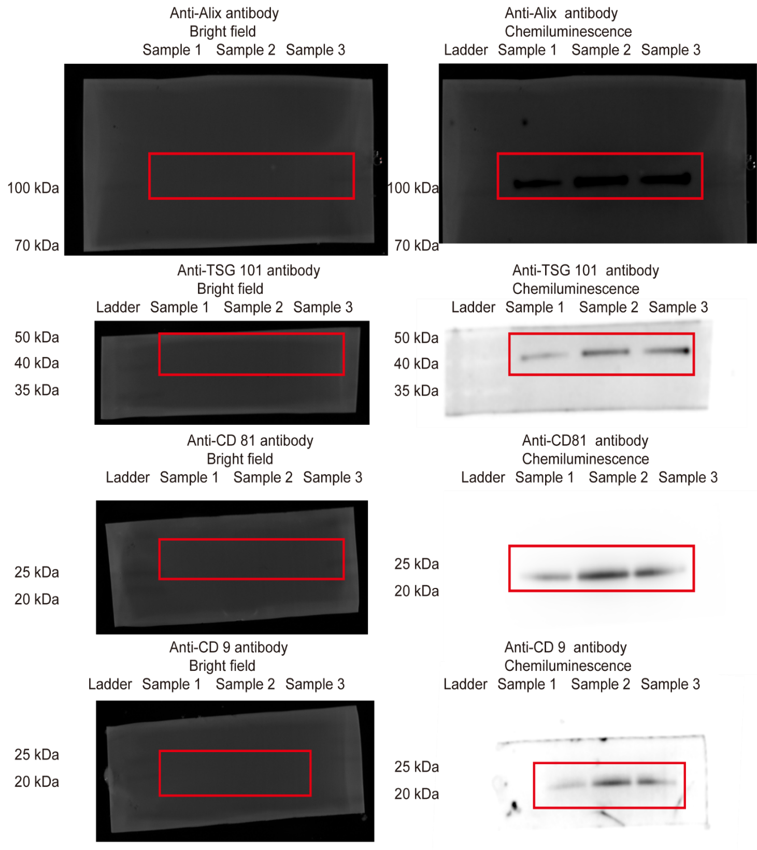
52 | 5790000 | 52 | 4620000 | 52 | 9130000
54 | 11600000 | 54 | 37000000 | 54 | 27400000
56 | 29000000 | 56 | 73900000 | 56 | 50200000
58 | 37700000 | 58 | 60100000 | 58 | 36500000
60 | 20300000 | 60 | 60100000 | 60 | 54800000
62 | 37700000 | 62 | 78500000 | 62 | 91300000
64 | 11600000 | 64 | 78500000 | 64 | 41100000
66 | 11600000 | 66 | 32300000 | 66 | 63900000
68 | 23200000 | 68 | 27700000 | 68 | 22800000
70 | 14500000 | 70 | 4620000 | 70 | 27400000
72 | 20300000 | 72 | 23100000 | 72 | 18300000
74 | 14500000 | 74 | 9240000 | 74 | 18300000
76 | 8690000 | 76 | 23100000 | 76 | 9130000
78 | 14500000 | 78 | 13900000 | 78 | 13700000
80 | 14500000 | 80 | 23100000 | 82 | 9130000
82 | 2900000 | 82 | 4620000 | 84 | 9130000
84 | 11600000 | 86 | 13900000 | 86 | 4570000
88 | 2900000 | 88 | 4620000 | 88 | 9130000
90 | 5790000 | 90 | 4620000 | 90 | 4570000
92 | 5790000 | 94 | 4620000 | 92 | 4570000
94 | 2900000 | 100 | 4620000 | 96 | 4570000
102 | 2900000 | 116 | 4620000 | 98 | 9130000
104 | 5790000 | 120 | 4620000 | 100 | 4570000
106 | 11600000 | 134 | 4620000 | 102 | 9130000
108 | 2900000 | 166 | 4620000 | 104 | 4570000
110 | 5790000 | 170 | 4620000 | 108 | 4570000
112 | 2900000 |  |  | 110 | 4570000
120 | 2900000 |  |  | 116 | 4570000
122 | 2900000 |  |  | 130 | 4570000
126 | 2900000 |  |  | 132 | 4570000
130 | 2900000 |  |  | 144 | 4570000
142 | 2900000 |  |  | 158 | 4570000
144 | 2900000 |  |  | 180 | 4570000
146 | 2900000 |  |  | 248 | 4570000
174 | 2900000 |  |  | 256 | 4570000
198 | 2900000
204 | 2900000
234 | 2900000
274 | 2900000
276 | 2900000

Supplementary Figures
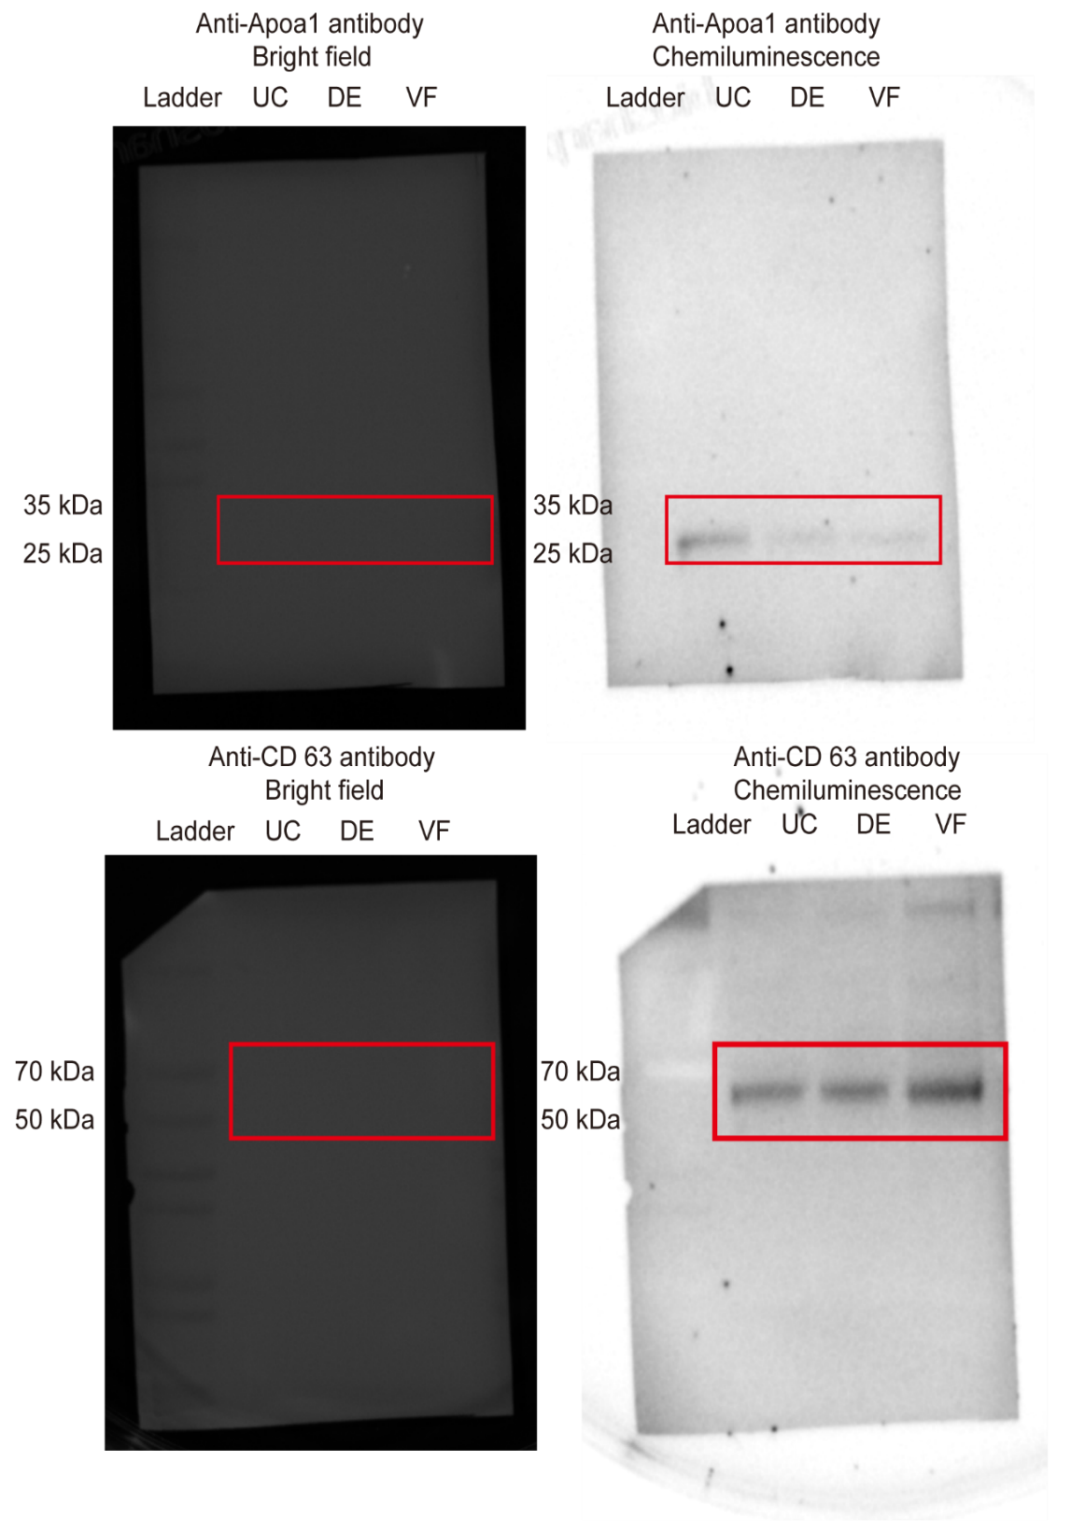
Fig 4P | SI-Fig 2D

